상품제안서
알로 쿨링 맥세이프 멀티 초고속 무선충전기 25W | 상품코드: S48423

 |  |  |  |  |  |  | 02-713-8555 | www.synergygift.co.kr
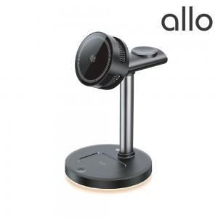 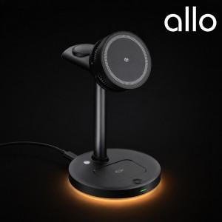 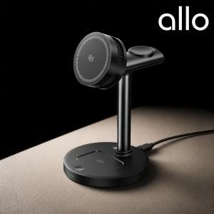

【상세/제작정보】

【인쇄/포장옵션】 | 레이저 / 포장불가능

【공급단가】 | 수량 | 20~ | 50~ | 100~ | 300~ | 500~
*VAT별도 | 단가 | 52,300원 | 49,000원 | 47,700원 | 46,500원 | 45,600원

【상품 URL】 | https://www.synergygift.co.kr:443/src/goods_detail.php?gdno=48423

